Frm_Main
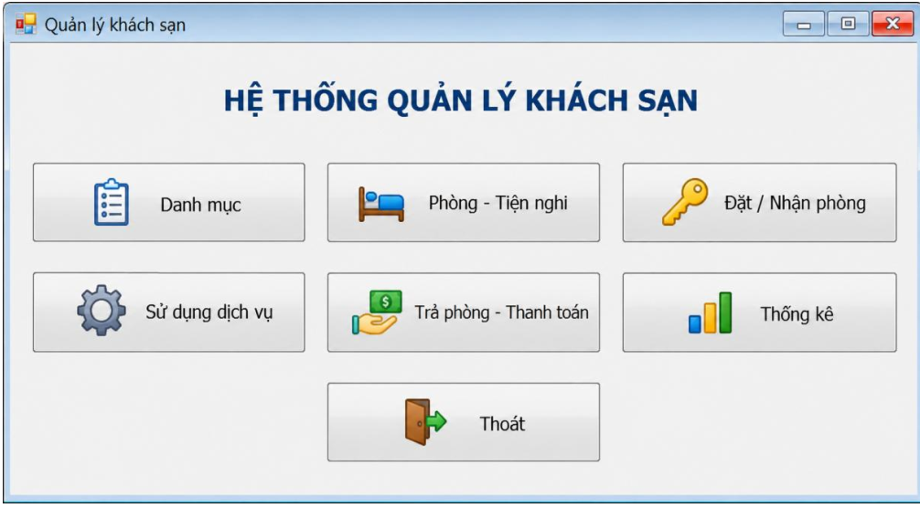

Thuộc tính | Giá trị
Actor sử dụng | Nhân viên (mọi vai trò)
Mục đích | Điều hướng đến các module
Control chính | 7 Button: btnDanhMuc, btnPhong, btnDatPhong, btnDichVu, btnTraPhong, btnThongKe, btnThoat
Điều hướng | Mỗi nút mở 1 Form con dạng ShowDialog

Frm_DichVu
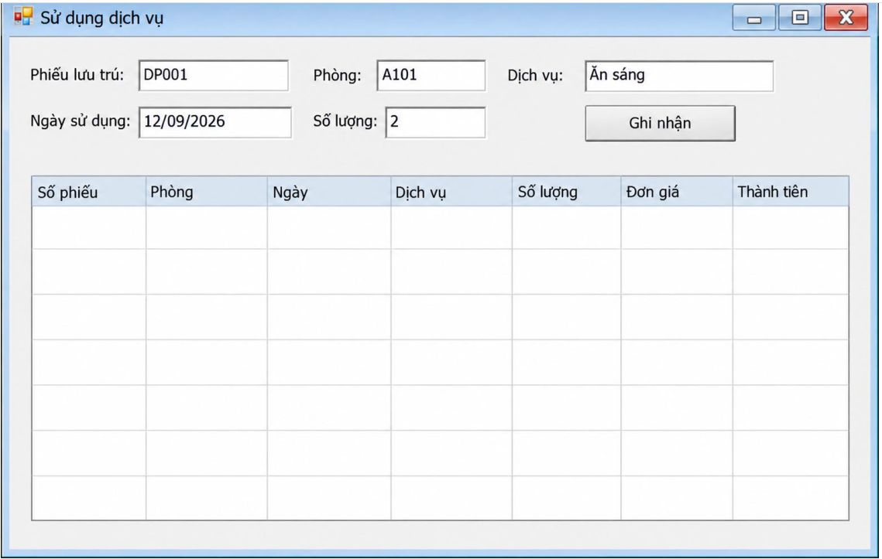

Control (Name) | Loại | Ghi chú
cboLuot | ComboBox | Chỉ hiện phiếu đang ở
txtPhong | TextBox (readonly) | Tự điền theo phiếu chọn
cboDV, dtNgay, numSL, cboNV | Mixed
btnGhi | Button | Gọi GhiNhan() — cộng dồn nếu trùng ngày/DV
dgvLichSu | DataGridView | Lịch sử theo phiếu đang chọn

Frm_TraPhong
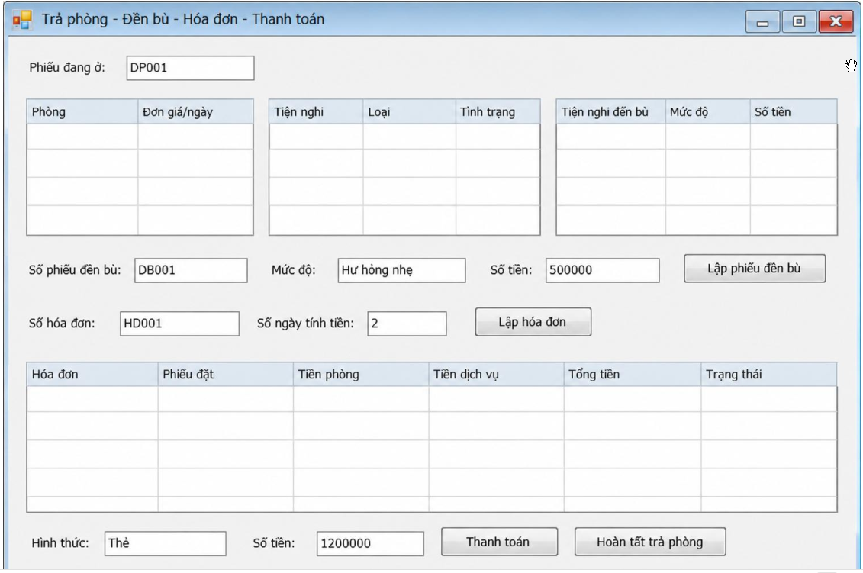

 | Control (Name) | Loại | Ghi chú
Chọn phiếu | cboDat, dgvPhong, dgvTN (tiện nghi phòng) | Mixed
Đền bù | txtSoDB, txtMucDo, numDenBu, dgvDBChon, cboNV, btnThemDB, btnLapDB | Mixed
Hóa đơn | txtSoHD, numSoNgay, cboNV2, btnLapHD, dgvHD | Mixed | TienPhong = ĐơnGiá × SốNgày
Thanh toán | txtMaTT, txtHDChon, cboHT, numTienTT, btnThanhToan, btnTraPhong | Mixed | Không cho vượt tổng hóa đơn

Frm_ThongKe
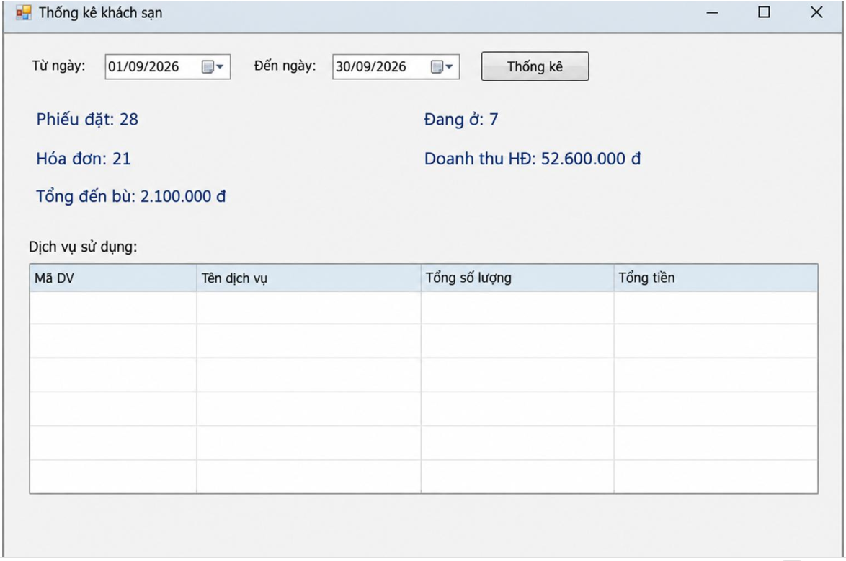

Control (Name) | Loại | Ghi chú
dtTu, dtDen | DateTimePicker
btnTK | Button | Kiểm tra Đến ≥ Từ
dgvTongHop | DataGridView | Số phiếu đặt, đang ở, số hóa đơn, doanh thu, tổng đền bù
dgvDV | DataGridView | Thống kê theo dịch vụ (số lượng, tổng tiền)

Frm_DanhMuc
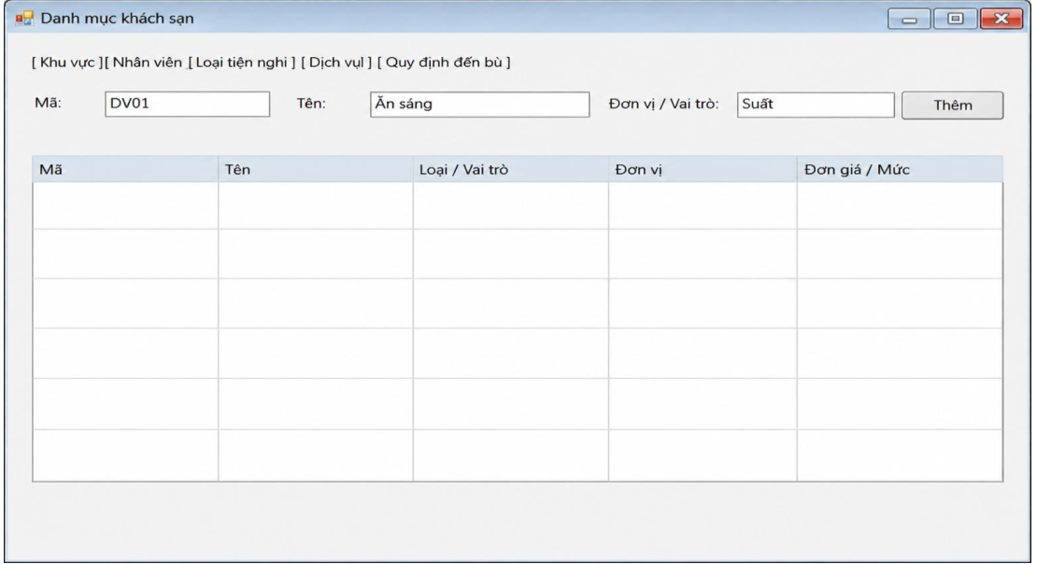

 | Control (Name) | Loại | Ghi chú
Tab Khu vực | txtKhuMa, txtKhuTen, btnThemKhu, dgvKhu | TextBox/Button/DataGridView | Thêm khu vực
Tab Nhân viên | txtNVMa, txtNVTen, txtNVVaiTro, txtNVSDT, btnThemNV, dgvNV | Mixed | Thêm nhân viên
Tab Loại tiện nghi | txtLoaiMa, txtLoaiTen, btnThemLoaiTN, dgvLoaiTN | Mixed | Thêm loại tiện nghi
Tab Dịch vụ | txtDVMa, txtDVTen, txtDVDVT, numDVGia, btnThemDV, dgvDV | Mixed | Thêm dịch vụ
Tab Quy định đền bù | txtQDMa, cboQDLoai, txtQDMucDo, numQDTien, btnThemQD, dgvQD | Mixed | cboQDLoai: DisplayMember=TenLoaiTN, ValueMember=MaLoaiTN

Frm_PhongTienNghi
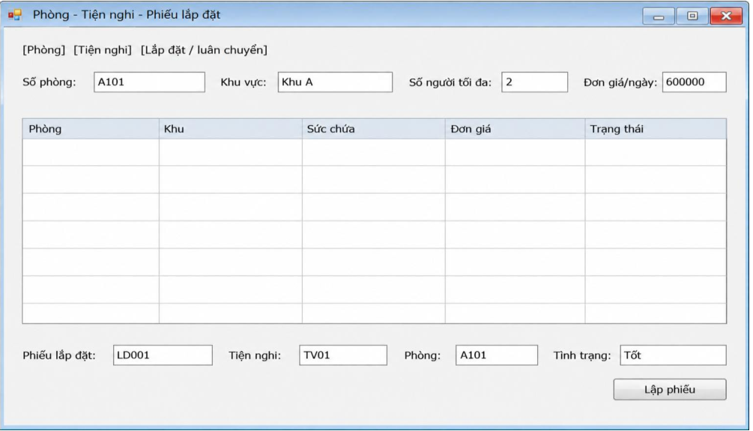

 | Control (Name) | Loại | Ghi chú
Tab Phòng | txtPhong, cboKhu, numMax, numGia, btnThemPhong, dgvPhong | Mixed | Sức chứa > 0, đơn giá ≥ 0
Tab Tiện nghi | txtMaTN, cboLoai, numSTT, txtTinhTrang, btnThemTN, dgvTN | Mixed | UNIQUE(Loại, STT)
Tab Lắp đặt | txtSoLD, cboTN, cboPhong, dtNgay, txtTTLD, cboNV, txtGhiChu, btnLapDat, dgvLD | Mixed | UNIQUE(Thiết bị, Ngày)

Frm_DatPhong
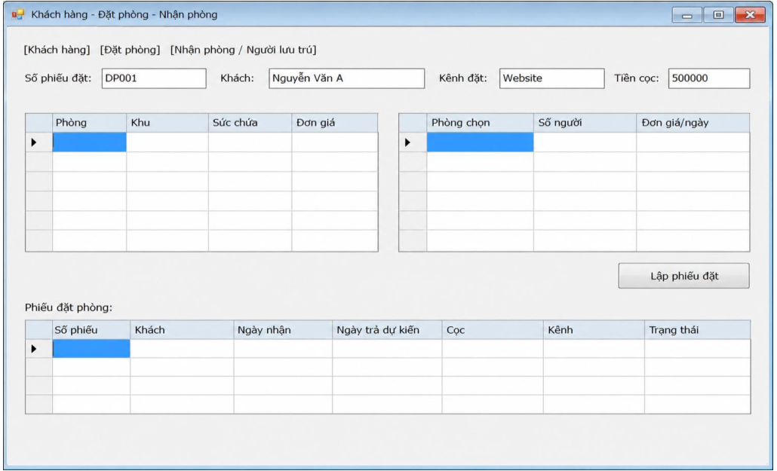

 | Control (Name) | Loại | Ghi chú
Tab Khách hàng | txtMaKH, txtTenKH, txtCMND, txtQT, txtSDT, btnThemKhach, dgvKhach | Mixed
Tab Đặt phòng | txtSoPhieu, cboKhach, cboNV, cboKenh, dtLap, dtNhan, dtTra, numCoc, dgvPhong (danh sách phòng trống), numSoNguoi, btnThemPhong, btnBoPhong, dgvChon (phòng đã chọn), btnLapPhieu, dgvPhieu | Mixed | Kiểm tra sức chứa + trùng lịch khi Lập phiếu
Tab Nhận phòng | txtPhieuChon, dgvCT (chi tiết phòng), dgvNguoi (người lưu trú), txtNguoiPhong, txtNguoiTen, txtNguoiCMND, txtNguoiQT, btnThemNguoi, btnNhanPhong, btnNoShow | Mixed

